صورت وضعیت
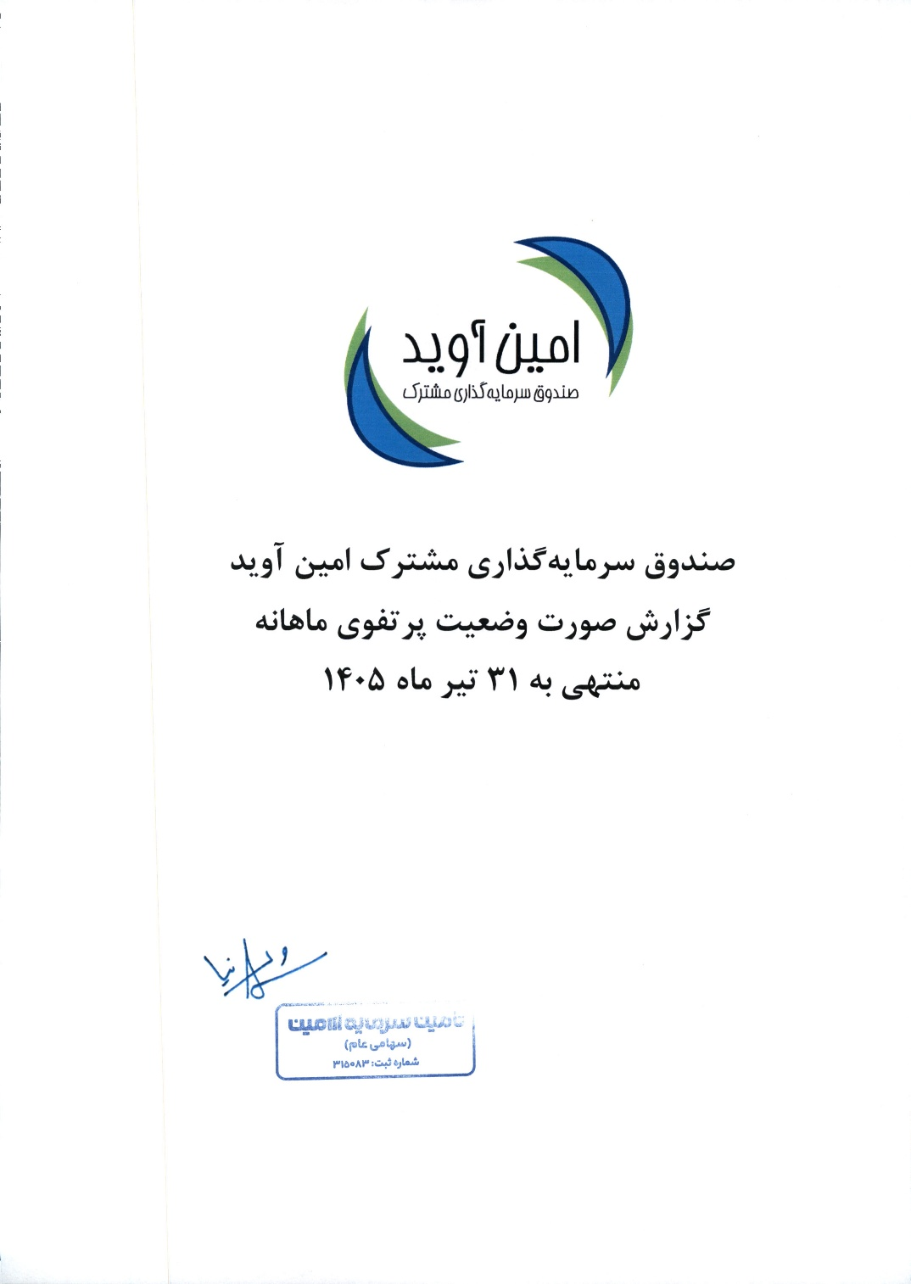
صندوق سرمایه‌گذاری مشترک امین آوید
صورت وضعیت پرتفوی
برای ماه منتهی به 1405/04/31

